jvm
PC
SSD／HDD |  | メモリ（16G）
512G |  | 1G | システム用
１T |  | 500M | VOOV
 |  | 700M | OFFICE
 |  | 512M | JVM（eclipse用）
 |  | 512M | JVM（JAVA実行用）

 | JVM（512M）
全局共有領域（static final constant）

NG
NG
OK
OK
スタック領域
int
boolean
...8種類
ヒープ領域
クラス
new obj()

Integer numInteger

int numInt

 |  |  |  | int sum = 0; |  |  | Car c = new Car();

执行
windows
 | PJ |  |  |  |  | JVM(windows)

HelloWorld.java
HelloWorld.class

HelloWorld.class

同一个class文件,实现跨平台

执行
mac
 | PJ |  |  |  |  | JVM(mac)

HelloWorld.java
HelloWorld.class

HelloWorld.class

memory
01011100
b | s |  | f |  | d

一个字节（即：8个bit），范围-128到127

JAVA実行構成
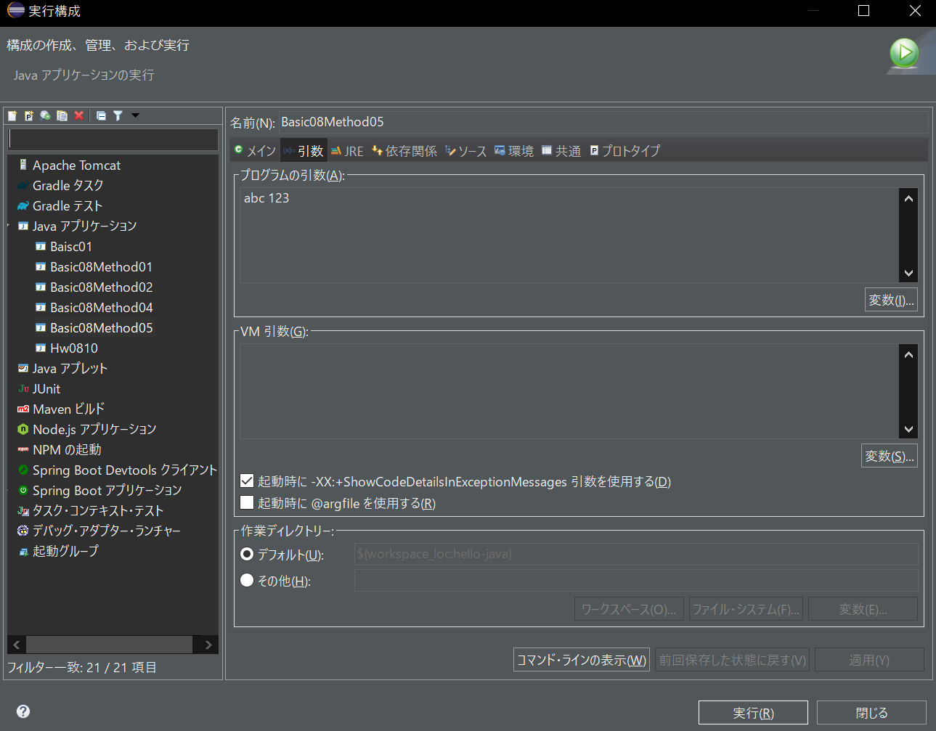
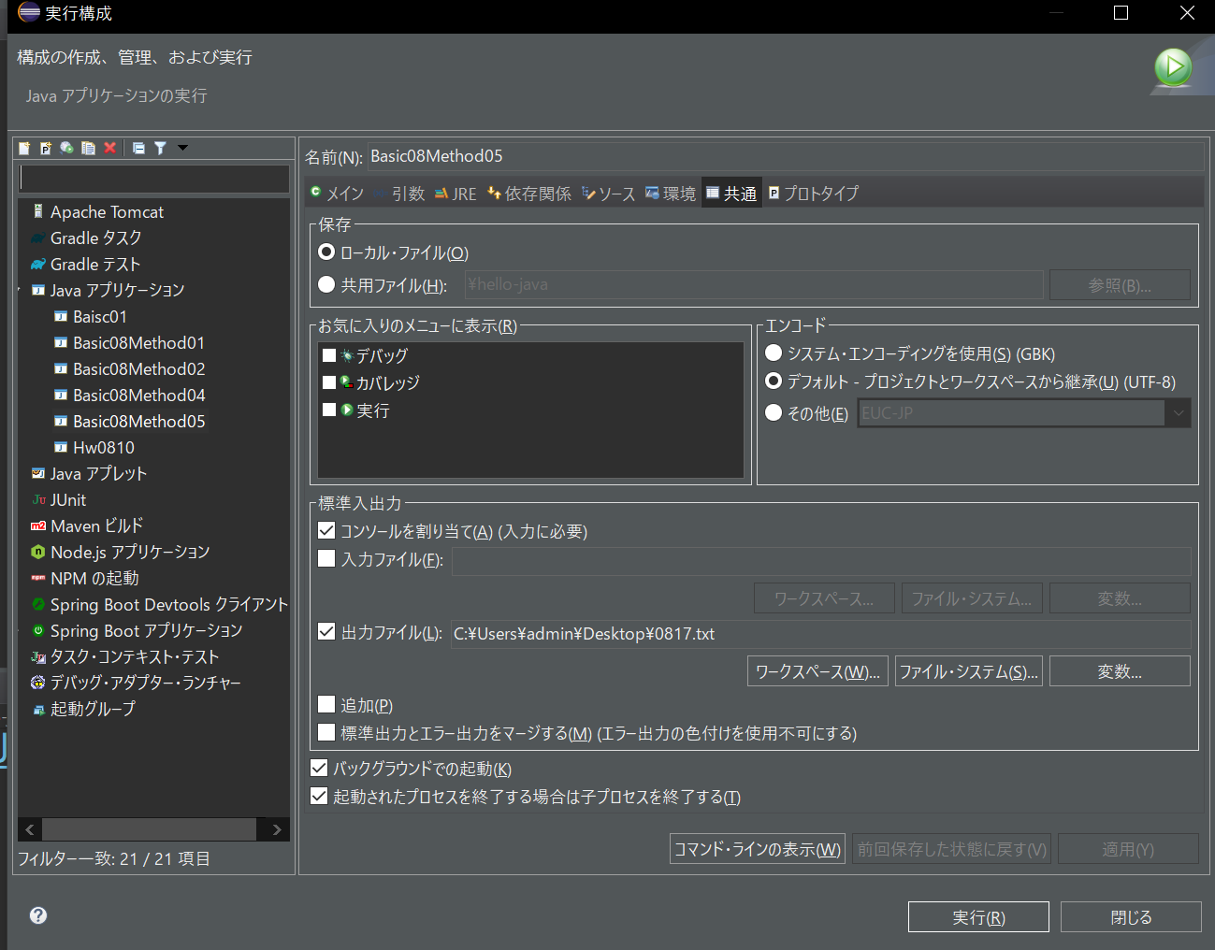

JAVAプロジェクト参照
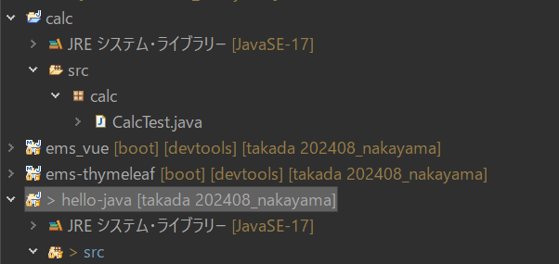

1.javaプロジェクト（calc）を新規する
2.JAVAのバージョンは同じにすること。
3.calcプロジェクトに、メソッドを作成する。
4.hello-javaプロジェクトのビルド・パス構成画面に、calcプロジェクトを追加する
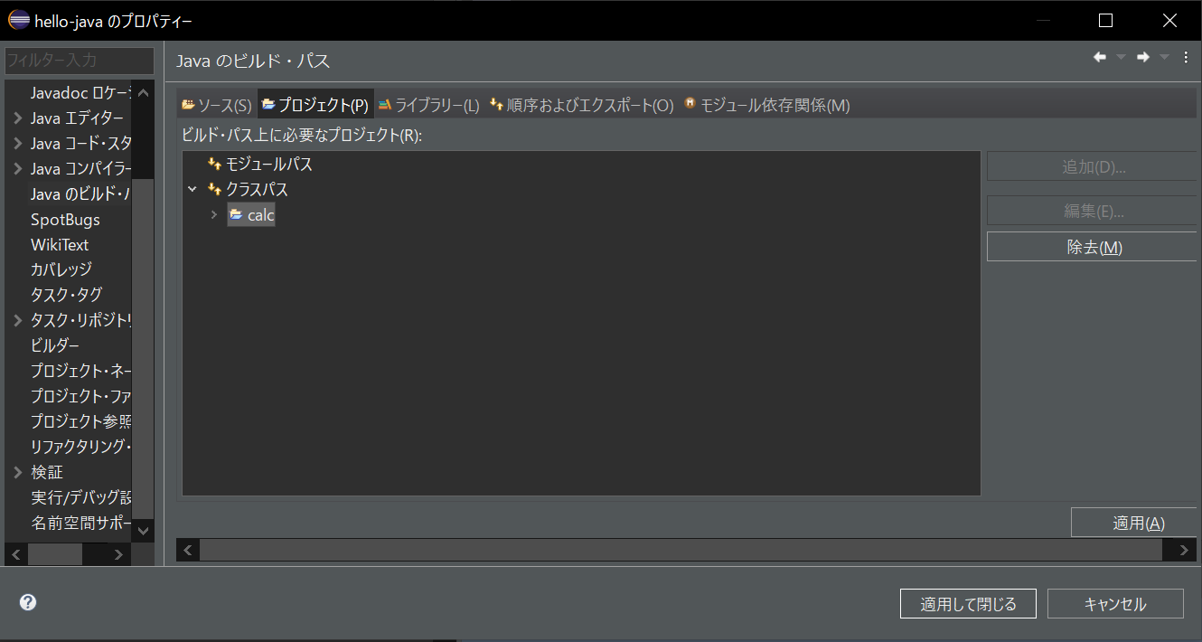

5.javaソースを実行し、結果を出すこと。

jarファイル参照
jarファイルを作成する。

1.プロジェクト右クリックし、エクスポートを選択する。

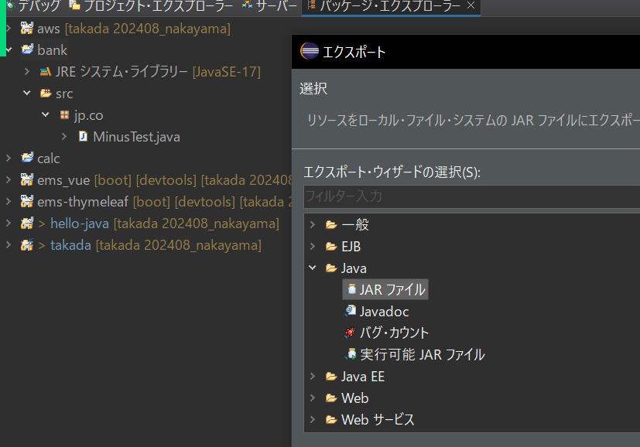

2.jarファイルの出力先を設定する
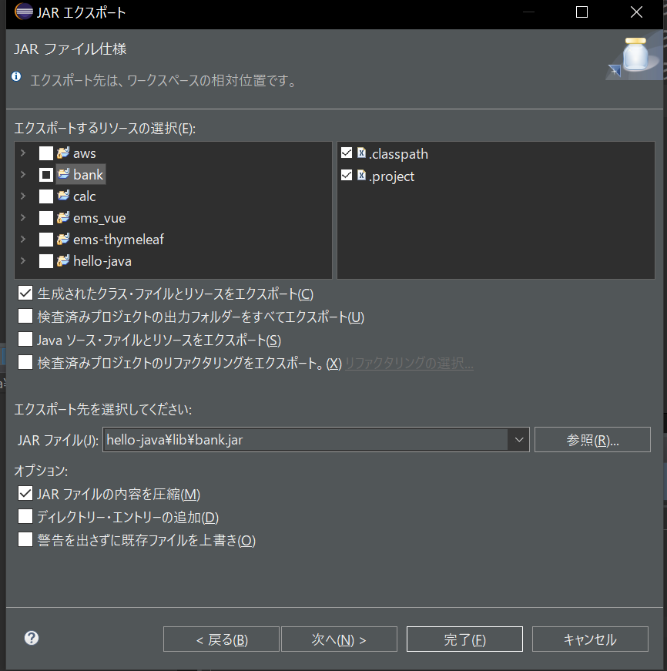

3.hello-javaのプロジェクトのビルド・パス構成画面に、jarファイルを参照する。
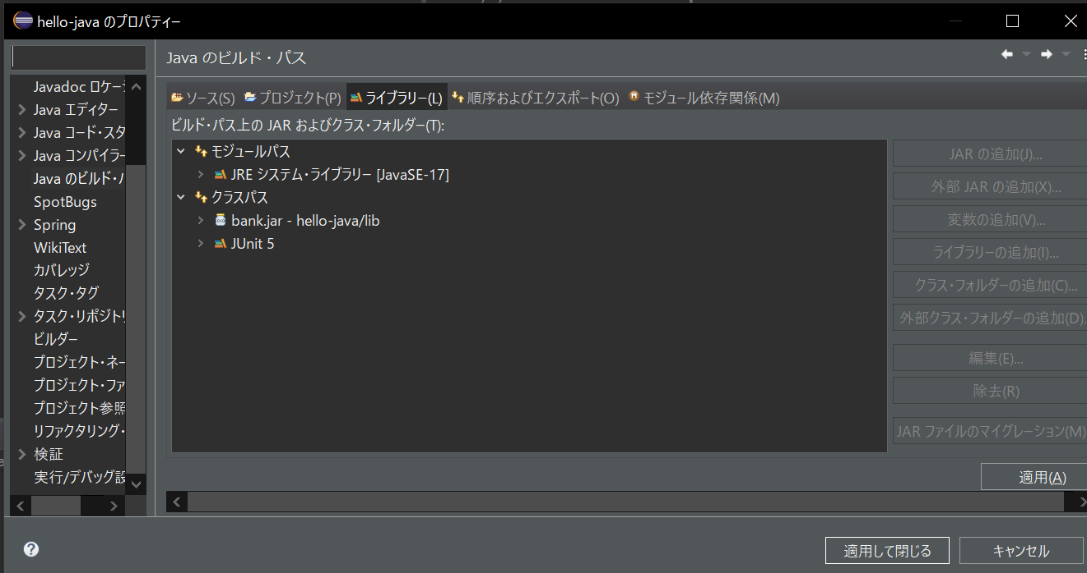

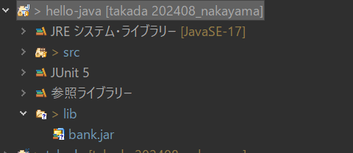

4.javaソースを実行し、結果を出すこと。

